Решение задания
1. Представление производственно-экономического процесса в матричной форме

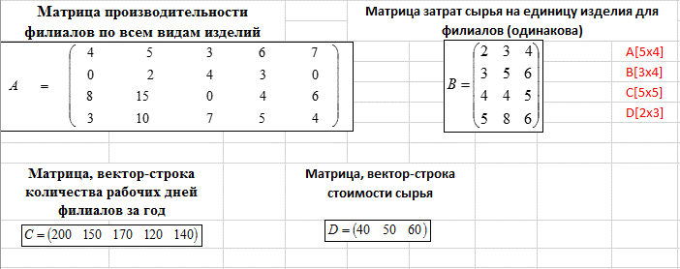

 |  |  |  |  |  |  |  |  |  | A [4*5]
 |  |  |  |  |  |  |  |  |  | B [4*3]
 |  |  |  |  |  |  |  |  |  | C [1*5]
 |  |  |  |  |  |  |  |  |  | D [1*3]

2. Перевод производственно-экономического процесса из матричной формы в форму таблиц Excel

 | 4 | 5 | 3 | 6 | 7 |  |  | 2 | 3 | 4
А= | 0 | 2 | 4 | 3 | 0 |  | В= | 3 | 5 | 6
 | 8 | 15 | 0 | 4 | 6 |  |  | 4 | 4 | 5
 | 3 | 10 | 7 | 5 | 4 |  |  | 5 | 8 | 6

С= | 300 | 250 | 210 | 150 | 170 |  | D= | 45 | 55 | 65

3. Расчетная часть задания

3.1.Расчет годовой производительности каждого филиала по каждому виду изделий

 | Вид изделия/Филиал | 1 | 2 | 3 | 4 | 5
 | 1 | 1200 | 1250 | 630 | 900 | 1190
А год.= | 2 | 0 | 500 | 840 | 450 | 0
 | 3 | 2400 | 3750 | 0 | 600 | 1020
 | 4 | 900 | 2500 | 1470 | 750 | 680

3.2. Транспонирование матрицы В-затрат сырья

 | Вид изделия/Затраты видов сырья | 1 | 2 | 3 |  |  | Затраты видов сырья/Вид изделия | 1 | 2 | 3 | 4
 | 1 | 2.00 | 3.00 | 4.00 |  |  | 1 | 2 | 3 | 4 | 5
В= | 2 | 3.00 | 5.00 | 6.00 |  | Втрансп.= | 2 | 3 | 5 | 4 | 8
 | 3 | 4.00 | 4.00 | 5.00 |  |  | 3 | 4 | 6 | 5 | 6
 | 4 | 5.00 | 8.00 | 6.00

3.3. Дневной расход по видам сырья в филиалах компании

 | Дневной расход вида сырья/Филиал | 1 | 2 | 3 | 4 | 5
Втрансп.*А= | 1 | 55 | 126 | 53 | 62 | 58
 | 2 | 68 | 165 | 85 | 89 | 77
 | 3 | 74 | 167 | 78 | 92 | 82

3.4. Расчет годовой потребности каждого филиала в каждом виде сырья

 | Годовой расход вида сырья/Филиал | 1 | 2 | 3 | 4 | 5
Втрансп.*Агод.= | 1 | 16500 | 31500 | 11130 | 9300 | 9860
 | 2 | 20400 | 41250 | 17850 | 13350 | 13090
 | 3 | 22200 | 41750 | 16380 | 13800 | 13940

3.5. Расчет стоимости общего годового запаса сырья для каждого филиала: D*(Bтрансп.*Aгод.)

 | Стоимость годового запаса сырья для филиалов
 | 1 | 2 | 3 | 4 | 5
D*(Bтрансп.*Aгод.)= | 3307500 | 6400000 | 2547300 | 2049750 | 2069750

